Revision history
接入型OTN设备南向接口YANG模型修改记录表

讨论时间 | 2019年8月23日上午
参与厂家 | 中国移动，中国信通院，华为，中兴，瑞斯康达，烽火
问题编号 | 相关yang文件 | 问题描述 | 提出厂家 | 是否采纳 | 修改结果 | 是否提交Github | Github 更新时间
1 | acc-eos.yang | 删掉pg-name字段，因在output的container connection中已经包含pg-id | 华为 | 采纳 | 已修改 | 是 | 2019-08-23
2 | acc-otn.yang | 删除odu-ptp-map-info-pac | 华为 | 采纳 | 已修改 | 是
3 | acc-otn.yang | 删除container create-component，因其中的pg-name已在container connection包含的pg-id中体现 | 华为 | 采纳 | 已修改 | 是
4 | acc-sdh.yang | 删除pg-name，原因同1 | 华为 | 采纳 | 已修改 | 是
5 | acc-devm.yang | 增加rpc get-managed-element-time，获取被管网元时间 | 华为 | 待定 | 下个版本讨论确定 | 否
6 | acc-otn.yang | 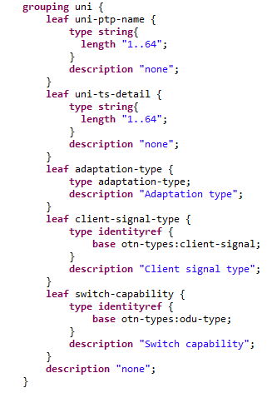 新增grouping uni | 华为 | 待定 | 下个版本讨论确定 | 否
7 | acc-otn.yang | 删除grouping nni中的leaf client-signal-type | 华为 | 待定 | 下个版本讨论确定 | 否
8 | acc-otn.yang | 将grouping client-side-nni修改为client-side-uni，且client-side-uni uses grouping uni | 华为 | 待定 | 下个版本讨论确定 | 否

